Gadżety Powiat Ostródzki 2024
 | Opis przedmiotu zamówienia - Załącznik nr 1 do zapytania ofertowego
L.P. | NAZWA PRODUKTU | WIZUALIZACJA PRODUKTU | NAKŁAD (szt.) | OPIS | PREFEROWANE WYMIARY APLIKACJI | OZNAKOWANIE (do uzgodnienia z zamawiającym) | METODA NADRUKU | PREFEROWANY SPOSÓB PAKOWANIA
1. | MIARKA | 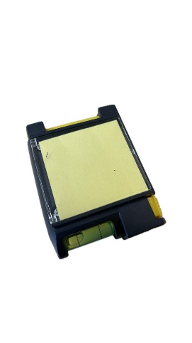 | 400 | Stalowa miarka o długości 2 metrów posiadająca funkcję stopu, mechanizm zawijający, poziomicę, długopis oraz notes z przezroczystą klapką. Materiał: metal, plastik. Wymiary ok. 8x6x3cm. Miarka pakowana w osobny kartonik. Kolor opcjonalny do wyboru zamawiającego. | wys. 35 mm, szer. proporcjonalnie | Herb powiatu w wersji konturowej oraz adres: www.powiat.ostroda.pl pod herbem - nadruk jednokolorowy – czarny, na przezroczystej klapce | tampodruk | Pakowana pojedynczo w kartoniki. Zapakowane zbiorczo po 100 szt.
2. | MAŁY RĘCZNIK Z HAFTEM |  | 300 | Ręcznik 100% bawełna, ok. 380 g/m2, o wymiarach ok. 455 x 275 mm, posiadający uchwyt umożliwiający zawieszenie. Kolor opcjonalny do wyboru zamawiającego. | ok. 140 x 40 mm | Herb powiatu w pełnym kolorze z napisem „Powiat Ostródzki”. Projekt do uzgodnienia z zamawiającym. | haft | Ręcznik zwinięty z widocznym oznakowaniem na wierzchu i związany wstążką ozdobną (min. 20 mm szerokości). Preferowany sposób pakowania w kartonie po ok. 50 szt.
3. | PLECAK Z TAŚMĄ ODBLASKOWĄ |  | 400 | Solidny plecak promocyjny wykonany z poliestru 210D, obszyty dookoła 360° taśmą odblaskową o szerokości 2,5 cm. Pojemność 7 litrów. Kolory opcjonalne do wyboru przez zamawiającego. | ok. 100 x 34 mm | Herb powiatu w jednym kolorze z nazwą „Powiat Ostródzki”. | sitodruk / termotransfer | Zbiorcze opakowanie po 200 szt. w kartonie.
4. | APTECZKA |  | 450 | Mini apteczka pierwszej pomocy. Pokrowiec z kieszenią z przodu na zamek błyskawiczny, szlufka na pasek z tyłu. Wyposażenie minimum 14 elementów m.in.: bandaż trójkątny, bandaż PBT, płatki nasączone alkoholem, plastry, nożyczki, agrafki, taśma, zgodność z normą EN 13485:2003. Materiał: nylon/poliester. Wymiary: ok. 130 x 85 x 50 mm. Kolor opcjonalny do wyboru zamawiającego. | herb ok. 40 x 50 mm logo ZPP ok. 30 x 40 mm | Herb powiatu z nazwą „Powiat Ostródzki” - nad nim w jednym kolorze oraz logo ZPP. | termotransfer | Zbiorcze opakowanie po 50-100 szt. w kartonie.
5. | ŚWIECZKA |  | 450 | Świeczka zapachowa w metalowym pudełku (owiniętym sznurkiem). Wymiary: 62 x 42 mm. Zapach opcjonalny do wyboru przez zamawiającego. Kolor opcjonalny do wyboru zamawiającego. | Ø ok. 550 mm dopasowana do wieczka świeczki | Herb powiatu z nazwą „Powiat Ostródzki” - nad nim w pełnym kolorze. | wypukła naklejka 3D | Folia zabezpieczająca naklejkę 3D przed zarysowaniem. Preferowany sposób pakowania w kartonie po 100 szt.
6. | POKROWIEC NA UBRANIE | 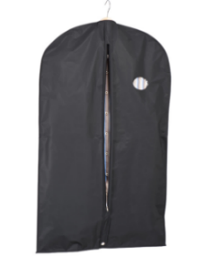 | 400 | Pokrowiec na ubrania z okienkiem wykonany z miękkiej, oddychającej włókniny. Zapinany na zamek. Kolor czarny. Wymiary produktu ok. 1100x600 mm. | ok. 50 x 65 mm | Herb powiatu w pełnym kolorze z prawej strony na wysokości piersi z nazwą nad herbem „Powiat Ostródzki” | haft | Pokrowiec pakowany w osobną folię po 50 szt. w kartonie.
7. | KUBEK | 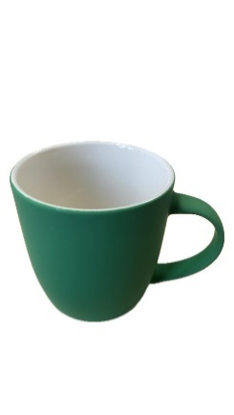 | 200 | Kolor kubka opcjonalny do wyboru zamawiającego. Kubek ceramiczny o poj. 300 mm. Jeden kolor nadruku. | ok. 190 x 40 mm | Projekt do zaakceptowania przez zamawiającego. | nadruk bezpośredni | Każdy kubek pakowany w pojedyńczo w kartonik. Całość w zbiorczym opakowaniu w dowolnej ilości.
8. | TORBA IZOTERMICZNA |  | 100 | Torba termoizolacyjna mieszcząca 6 butelek 1,5 l lub 16 puszek 0,33 l. Wymiar 28 x 17 x 34 cm. Materiał poliester 420D. Jeden kolor nadruku. | ok. 100 x 100 mm | Projekt do zaakceptowania przez zamawiającego. | sitodruk / termotransfer | Zbiorcze opakowanie, po 20 szt. w kartonie.
9. | TORBA NA ZAKUPY (MAŁA) |  | 500 | Torba o wymiarach w przybliżeniu: szerokość 26 cm, wysokość 24 cm, głębokość 12 cm, długość rączki 18 cm. Kolor opcjonalny do wyboru przez Zamawiającego. | ok. 150 x 150 mm | Projekt do zaakceptowania przez zamawiającego. | termotransfer | Pakowane po 250 szt. w kartonie zbiorczym.
10. | DŁUGOPIS | 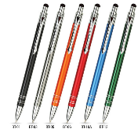 | 1000 | Długopis metalowy z końcówką do ekranów dotykowych, średnica 8 mm. Kolor wkładu niebieski. Kolor opcjonalny do wyboru przez zamawiającego. | ok. 50 x 5 mm | Jednokolorowy napis na długopisie: POWIAT OSTRÓDZKI | grawer | Po 50 szt. w kartonikach.
11. | TORBA PAPIEROWA | 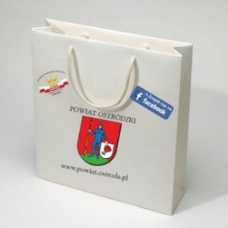 | 1000 | Usztywnienie - tekturka wzmacniająca dno, górna krawędź usztywniona poprzez zagięcie. Papier - kreda o podwyższonej sztywności i wytrzymałości 150-170 g/m2. Uchwyt - sznurek bawełniany w kolorze białym z rdzeniem - przewlekany do środka. Preferowany wymiar ok. 250 x 80 x 320 mm. | herb ok. 110 x 85mm, logo "Lider ZPP 2019" średnica ok. 75 mm, adres o dł. ok. 160 mm, fb ok. 35 x 100 mm | Herb powiatu naniesiony (wyśrodkowany w pionie) w pełnym kolorze, loga „Lider ZPP 2019” oraz "Super Powiat 2020". Nadruki tylko po jednej stronie torby. Pod herbem – adres strony www.powiat.ostroda.pl (wyśrodkowany w pionie) i loga mediów społecznościowych. | CMYK | Zbiorcze opakowanie po 25-50 szt. w przezroczystą folię - całość w kartonach.
12. | OPASKA ODBLASKOWA | 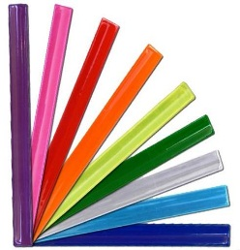 | 1000 | Samozaciskowa opaska odblaskowa wyposażona w blaszkę samozatrzaskową, zalaminowana odblaskową folią pryzmatyczną, spód: materiał czarny typu flock. Wymiary opaski ok. 340 x 30 mm. Kolory opcjonalne do wyboru przez zamawiającego. | ok. 280 x 20 mm | Nadruk jednokolorowy w kolejności logo "Lider ZPP 2019 - www.powiat.ostroda.pl - herb Powiatu - facebook.com/PowiatOstrodzki - logo "Super Powiat 2020". | sitodruk | Zbiorcze opakowanie po 200 szt. w kartonie.
13. | BIDON |  | 400 | Bidon o wymiarach 69x202x69 mm, o pojemności 700 ml z paskiem na nadgarstek oraz posiadający szczelne zamknięcie. Wykonany z syntetycznego polimeru wolnego od BPA, materiał korpusu PCTB. Przeznaczony do zimnych napojów. Kolory opcjonalne do wyboru przez zamawiającego. | ok. 30 x 40 mm | Herb powiatu w jednym kolorze z nazwą „Powiat Ostródzki”. | tampodruk | Zbiorcze opakowanie po 50-100 szt. w kartonie.
14. | NOTES Z PRZYBORAMI |  | 400 | Notes poręczny, z zaokrąglonymi rogami, zawierający długopis wykonany z tektury (czarny tusz), posiadający elastyczną, dopasowaną kolorystycznie gumkę do zamykania, 70 stron, 70 g/m, 5 różnokolorowych etykiet samoprzylepnych, wykonany z materiałów nadających się do recyklingu. 15,4 x 11,2 x 1,2 cm. Kolory opcjonalne do wyboru przez zamawiającego. | herb z napisem Powiat Ostródzki ok. 50x60 mm | Na okładce kontur herbu w jednym kolorze wyśrodkowany w pionie i poziomie, nad nim napis: „Powiat Ostródzki”. | tampodruku | Każdy notes zapakowany osobno w przezroczystą folię. Zbiorcze opakowanie po 50-100 szt. w kartonie.
15. | FRISBEE | 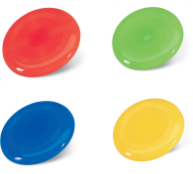 | 300 | Plastikowe frisbee z płaską powierzchnią. Wymiar produktu ø230×20 mm. Kolory opcjonalne do wyboru przez zamawiającego. | 130 mm x 50 mm | Herb powiatu w jednym kolorze z nazwą „Powiat Ostródzki” | sitodruk | Zbiorcze opakowanie po 50-100 szt. w kartonie.
16. | PODKŁADKA POD MYSZKĘ | 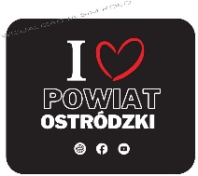 | 200 | Elastyczna podkładka pod mysz do sublimacyjnego nadruku. Materiał guma oraz poliester. Wymiar produktu ok. 230 × 190 x 5 mm | Wymiar ok. 230 × 190 mm | Projekt do zaakceptowania przez zamawiającego. | sublimacja | Każda podkładka zapakowana osobno w przezroczystą folię. Zbiorcze opakowanie po 50-100 szt. w kartonie.
17. | POJEMNIK NA ŻYWNOŚĆ |  | 400 | Pojemnik na kanapki z tworzywa sztucznego o pojemności 450 ml. Zapewnia bezpieczne przechowywanie żywności poprzez szczelne zamknięcie. Rozmiar około 130 × 50 × 135 mm. Kolory opcjonalne do wyboru przez zamawiającego. | ok. 70 x 70 mm | Jednokolorowy kontur herbu z napisem "Powiat Ostródzki", nadrukowany na pokrywce pojemnika. | tampodruk | Zbiorcze opakowanie po 50-100 szt. w kartonie.

